Form1_Situation
NaiS / Formular 1 |  | Situation
Gemeinde / Ort: |  | Lötschental - Blatten: Brand | Weiserfl.: Nr. | 10_1 | Fläche (ha): | 1.1 | Datum: | 30.06.2008 | BearbeiterIn: | Glenz, Walther & Winkler
Koordinaten: | 628'932.0 / 141'511.0 |  | Meereshöhe: | inf: 1'790.0, moy: 1'815.0, sup: 1'850.0 |  |  | Hangneig. [°] : | 35
Beilagen:
Situationsskizze: |  |  |  |  |  |  | Waldfunktion(en):
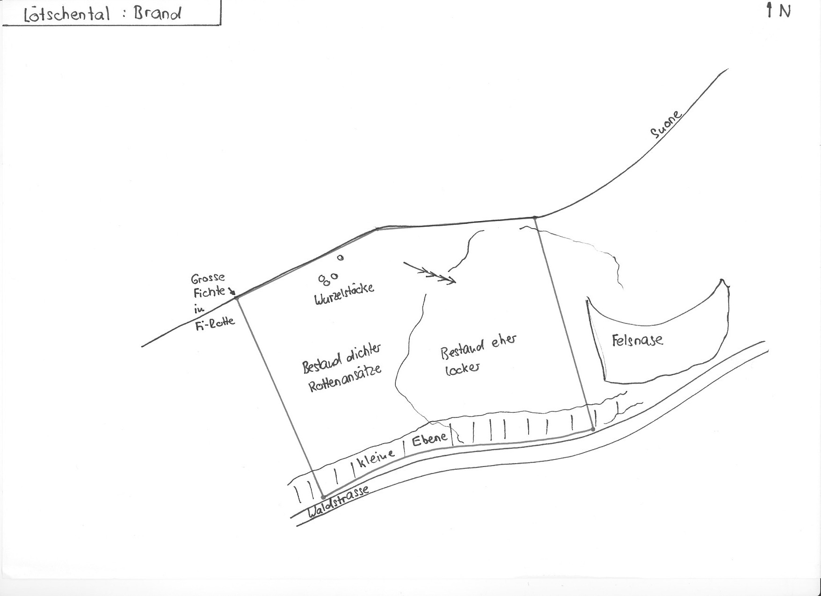 |  |  |  |  |  |  | Schutzwald 1

 |  |  |  |  |  |  | Bemerkung:

 |  |  |  |  |  |  | Grund für Weiserfläche: (Geltungsbereich u. Fragestellung)
 |  |  |  |  |  |  | Effor 2

 |  |  |  |  |  |  | Bestandesbild (Profilskizze, Kurzbeschrieb)

Foto
Fotos
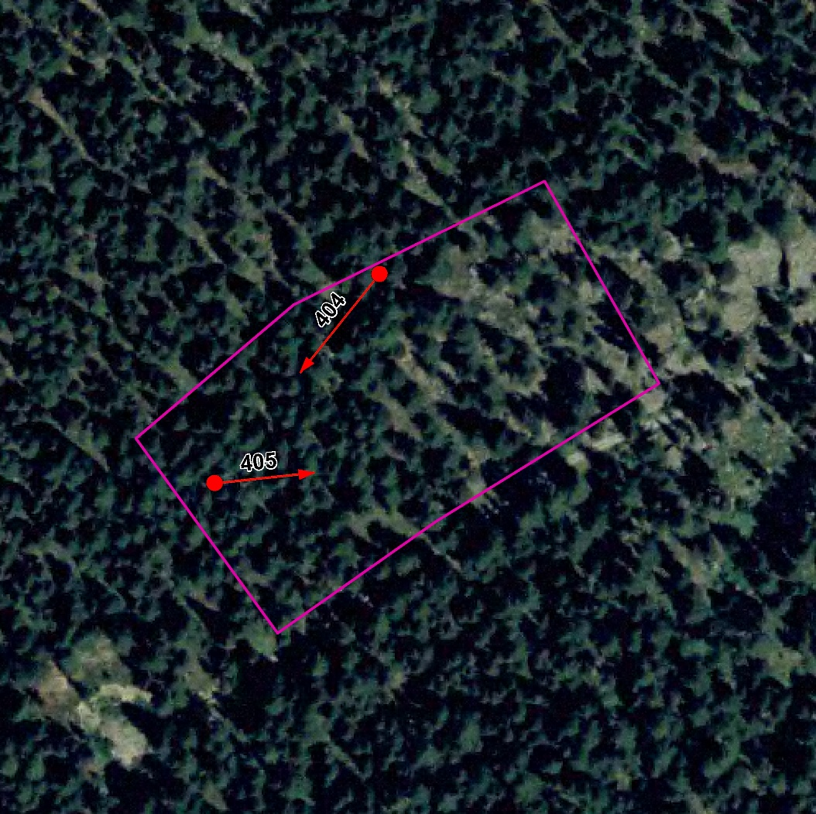

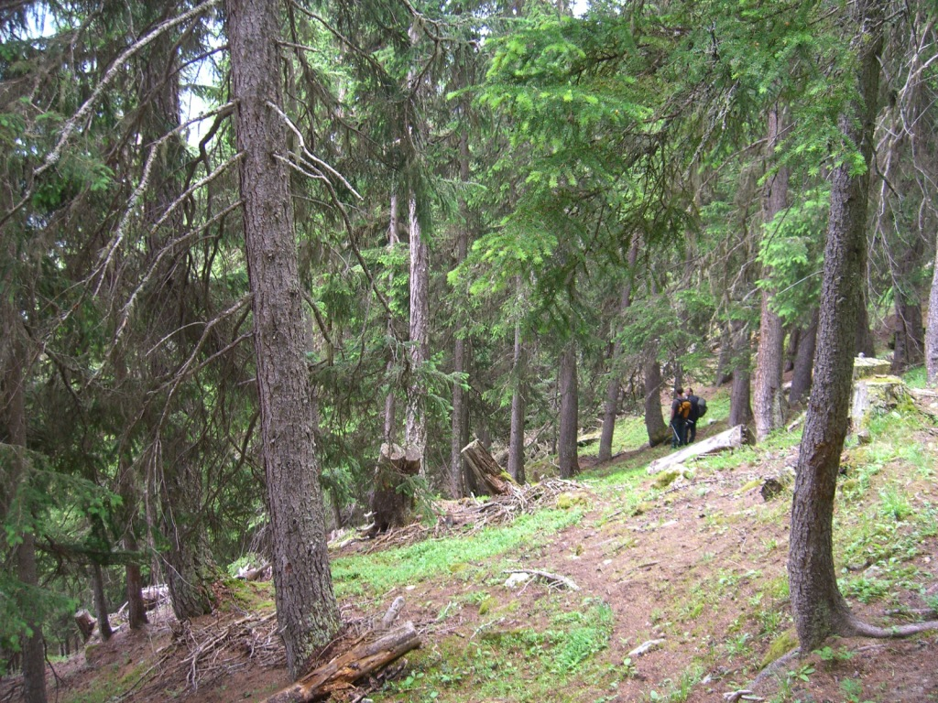
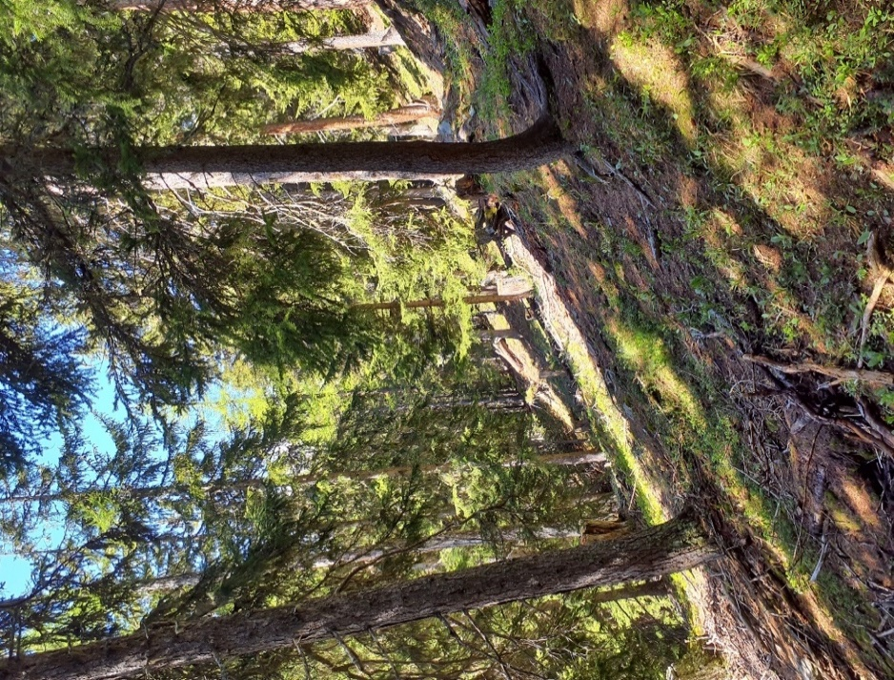

Photo n°404
Remarque : Aspekt | 08_2021_404_1.jpg

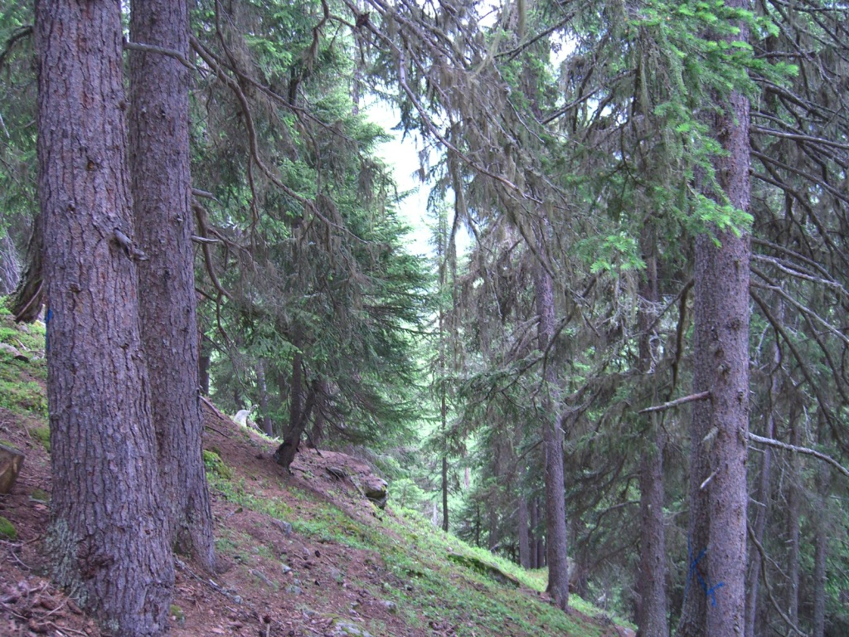
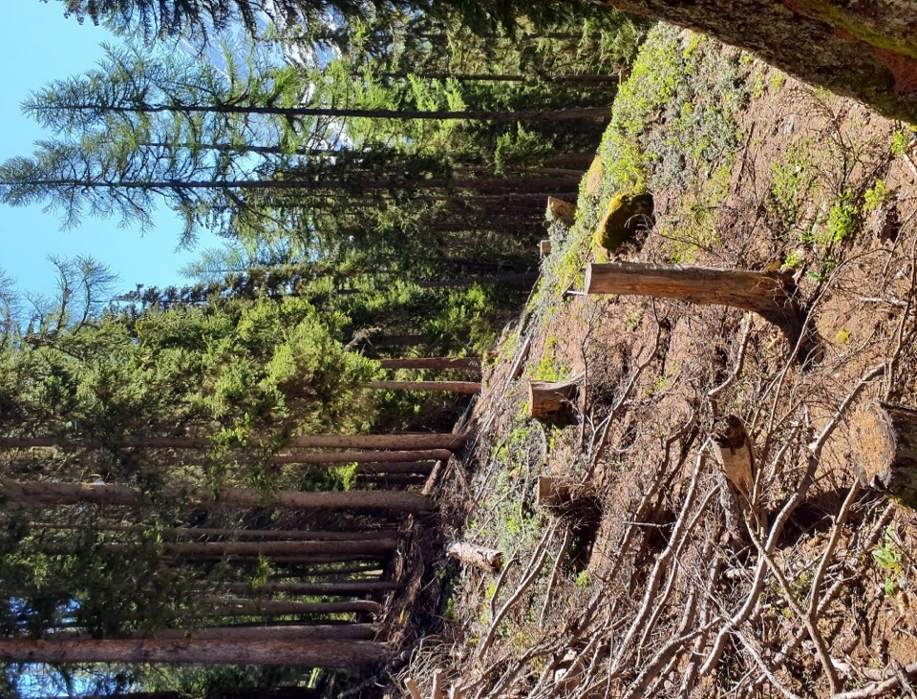

Photo n°405
Remarque : Aspekt | 08_2021_405_1.jpg

